Plan1
FICHA TÉCNICA PJ PJP 6070 PIJAMA MASC. PEACH SKIN FAMILY XADREZ AD.
DESCRIÇÃO: PIJAMA MASC. PEACH SKIN FAMILY XADREZ AD.
REFERÊNCIA: PJ PJP 6070
FORNECEDOR: LUARE'MIO CONFECÇÕES
NOME FANTASIA: CIA DO CORPO
COMPOSIÇÃO: 95 %POLIÉSTER 05% ELASTANO
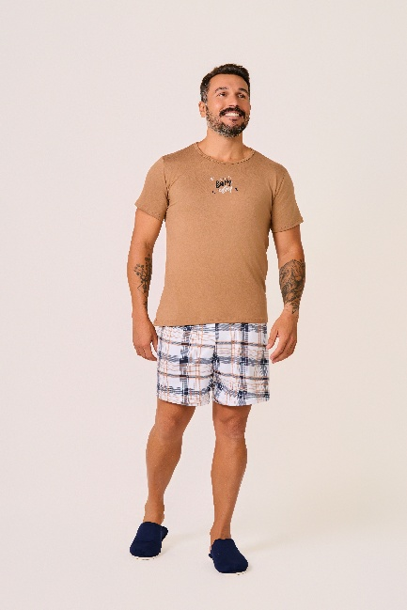
 | BLUSA

TAMANHO | CIRCUNF. TÓRAX | COMPRIMENTO
P | 102 - 110 | 63 - 71
M | 108 - 116 | 66 - 74
G | 114 - 122 | 69 - 77
GG | 120 - 128 | 72 - 80
XG | 124 - 132 | 74 - 82
XGG | 128 - 136 | 76 - 84
EXG | 132 - 140 | 78 - 86
 | SHORT

TAMANHO | CIRCUNF.CINTURA | CIRCUNF.QUADRIL
P | 70 - 76 | 94 - 102
M | 72 - 78 | 104 - 112
G | 76 - 82 | 110 - 118
GG | 80 - 86 | 116 -124
XG | 84 - 90 | 124 - 132
XGG | 86 - 92 | 134 - 142
EXG | 88 - 94 | 142 - 150

